Configuration
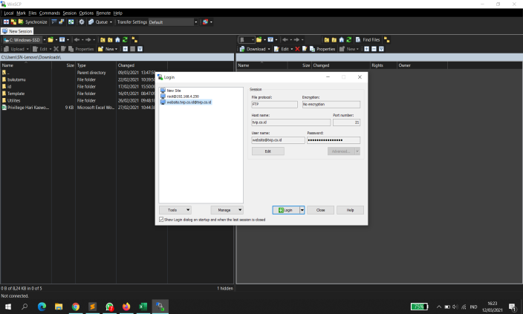
 |  |  | KONFIGURASI WEBSITE PUBLISH & SERVICE

NO | LINK WEBSITE | SERVER | HOSTNAME | USERNAME | PASSWORD | PORT | DATABASE | CONFIG DATABASE | KETERANGAN
1 | http://tvip.co.id/id/ | Hosting / Winscp | tvip.co.id | website@tvip.co.id | awxN7vF*tBk# |  | tvip1_companyprofile | localhost, tvip1_mysql, awxN7vF*tBk# | Website
2 | http://tvip.co.id/adm | Hosting / Winscp | tvip.co.id | website@tvip.co.id | awxN7vF*tBk# |  | tvip1_companyprofile | localhost, tvip1_mysql, awxN7vF*tBk# | Update Konten Website
3 | http://assessment.tvip.co.id/adm/ | 192.168.15.70 | 192.168.15.70 | sigit | Databa53 | 3307 | companyprofile | localhost:3307, root, aqua | Recruitment Website
4 | http://assessment.tvip.co.id/essay | 192.168.15.70 | 192.168.15.70 | sigit | Databa53 | 3307 | companyprofile | localhost:3307, root, aqua | Assessment Website
5 | http://assessment.tvip.co.id/usr/ | 192.168.15.70 | 192.168.15.70 | sigit | Databa53 | 3307 | companyprofile | localhost:3307, root, aqua | Disatukan ke EiS.

Note :
Untuk login yang berhubungan dengan website ada di tabel user
Untuk login yang berhubungan dengan kuis ada di tabel user_kuis

